Sheet1
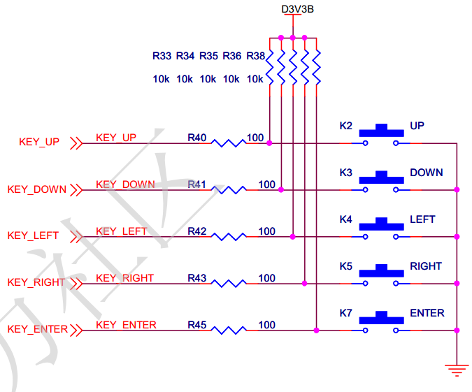
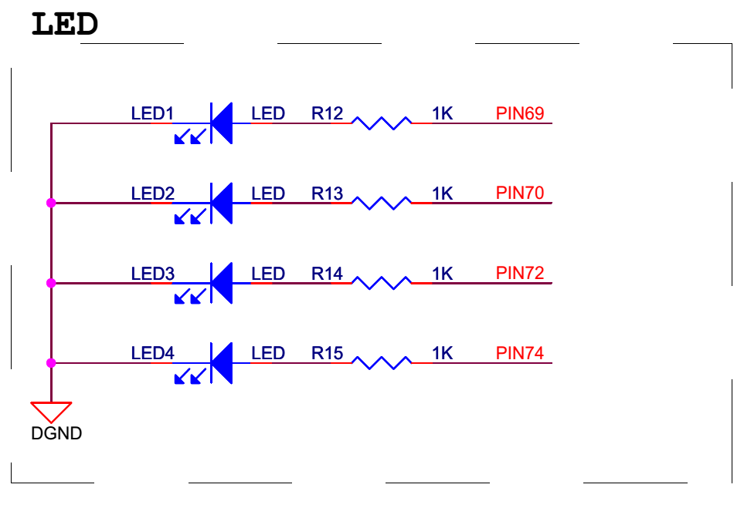
EP4CE15F17C8--64
clk | R9 | 晶振 | 50Mhz
rst_n | M1

key_up | E1
key_down | T8
key_left | M2
key_right | T9
key_enter | R8

led0 | J1
led1 | J2
led2 | K1
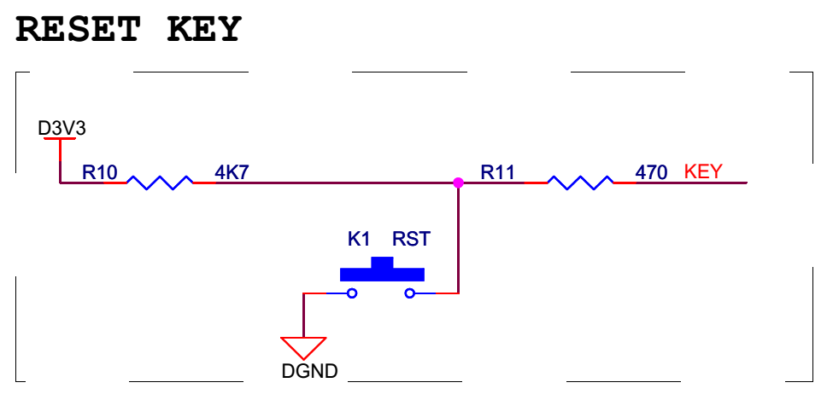
led3 | K2

Sheet2
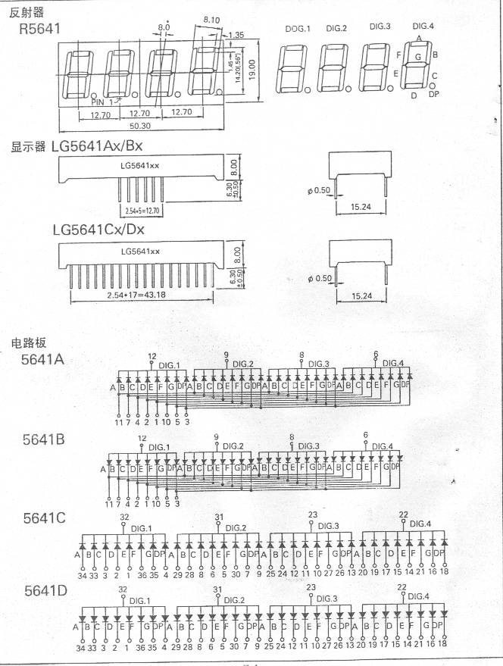
LG3661BH数码管--共阳
DIG0 | A | M8 | SEL5 | N8
DIG1 | B | L7 | SEL4 | P8
DIG2 | C | P9 | SEL3 | M7
DIG3 | D | N9 | SEL2 | M6
DIG4 | E | M9 | SEL1 | P6
DIG5 | F | M10 | SEL0 | N6
DIG6 | G | P11
DIG7 | H | N11

共阳极数码管段选低有效

QC12864
管脚号 | 管脚名称 | 电平 | 管脚功能描述 | FPGA引脚 | J16
1 | VSS | 0V | 电源地 | GND | 1
2 | VCC | 3.0~+5V | 电源正 | VCC | 2
3 | V0 | - | 对比度（亮度）调整 | P11 | 6
4 | RS(CS） | H/L | RS=“H”,数据 | M9 | 8
 |  |  | RS=“L”,指令
5 | R/W(SID) | H/L | R/W=“H”,E=“H”,数据读 | P9 | 10
 |  |  | R/W=“L”,E=“H→L”, 数据写
6 | E(SCLK) | H/L | 使能信号 | M8 | 12
7 | DB0 | H/L | 三态数据线 | P8 | 14
8 | DB1 | H/L | 三态数据线 | M6 | 16
9 | DB2 | H/L | 三态数据线 | N6 | 18
10 | DB3 | H/L | 三态数据线 | K6 | 20
11 | DB4 | H/L | 三态数据线 | L6 | 22
12 | DB5 | H/L | 三态数据线 | N3 | 24
13 | DB6 | H/L | 三态数据线 | L4 | 26
14 | DB7 | H/L | 三态数据线 | T3 | 28
15 | PSB | H/L | H：并口方式，L：串口方式 | T2 | 30
16 | NC | - | 空脚 | NC | NC
17 | /RESET | H/L | 复位端，低电平有效（见注释2） | N2 | 34
18 | NC | - | 空脚 | NC | NC
19 | A | VDD | 背光源正端（+5V）（见注释3） | NC | NC
20 | K | VSS | 背光源负端（见注释3） | NC | NC
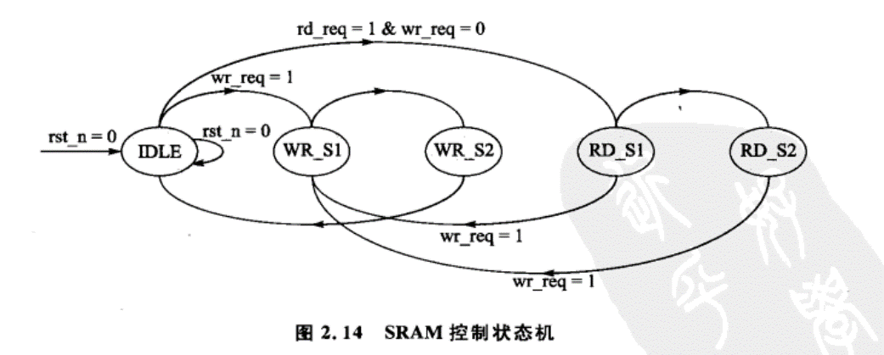

*注释1：如在实际应用中仅使用并口通讯模式，可将PSB接固定高电平。
*注释2：模块内部接有上电复位电路，因此在不需要经常复位的场合可将该端悬空。
*注释3：如背光和模块共用一个电源，可以将模块上的JA、JK用焊锡短接。

